상품제안서
레빗 UX09 3.0 USB메모리(16~256G) | 상품코드: F17909

 |  |  |  |  |  |  | 02-412-0044 | www.easy1.co.kr
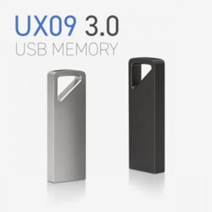

【상세/제작정보】 | 빠른 데이터 전송, 튼튼한 메탈 바디의 USB

【인쇄/포장옵션】 | 레이저, 풀칼라 / 포장지포장

【공급단가】 | 수량 | 100~ | 300~ | 500~ | 1,000~ | 2,000~
*VAT별도 | 16G | 5,790원 | 5,700원 | 5,560원 | 5,340원 | 5,120원
 | 32G | 6,500원 | 6,400원 | 6,250원 | 6,000원 | 5,750원
 | 64G | 7,560원 | 7,440원 | 7,270원 | 6,980원 | 6,690원
 | 128G | 15,480원 | 15,240원 | 14,880원 | 14,290원 | 13,690원

【상품 URL】 | http://www.easy1.co.kr/src/goods_detail.php?gdno=17909

